TIPOS SQL
logo y nombre | ventajas | desventajas | historia
 | +Gran motor de base de datos +multiplataforma +gran alcanse de computadoras + varios lenjuages de programacion | °- el precio - Actualizaciones costantes -gran variedad de informacion | suerge en 1977 bajo el nombre de SDL (software developmet laboratories) fue motivada apartir de un estudio sobre los sistemas gestores de bases de datos
 | + | gran variedad de informacion | Fundada por Eugene power 1938 dedicada para almacenar informacion academica en lqa area universitaria y centificos gran variedad de fuentes revistas
 | +Consultas para buscar y recuperar únicamente los datos que necesita. +Formularios para ver, agregar y actualizar los datos de las tablas. | -Tiene limitaciones en el procesamiento de las búsquedas -Si quiere una base de datos mas robusta -Licencias
 | -Menor costo -Adquisición (Es accequible para pqñas empresas) -Entorno windows (Es mas familiar y predecible) | +Integridad (Mayor sensibilidad flucutaciones electricas). +Seguridad (Menos niveles de acceso). +Menor capacidad de procesamiento (no funciona grandes volumenes)
 | +MySQL software es Open Source +Velocidad al realizar las operaciones, lo que le hace uno de los gestores con mejor rendimiento. +Su conectividad, velocidad, y seguridad hacen de MySQL Server altamente apropiado para acceder bases de datos en Internet | -Un gran porcentaje de las utilidades de MySQL no están documentadas. -No es intuitivo, como otros programas (ACCESS).
SQLite
cassandra

Linea del Tiempo
 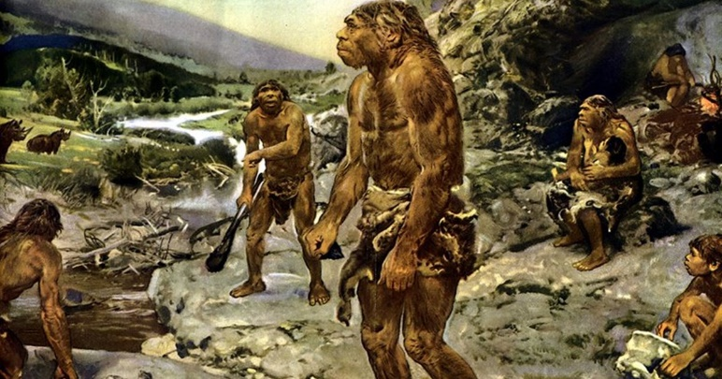 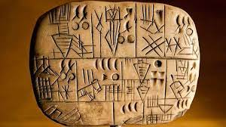 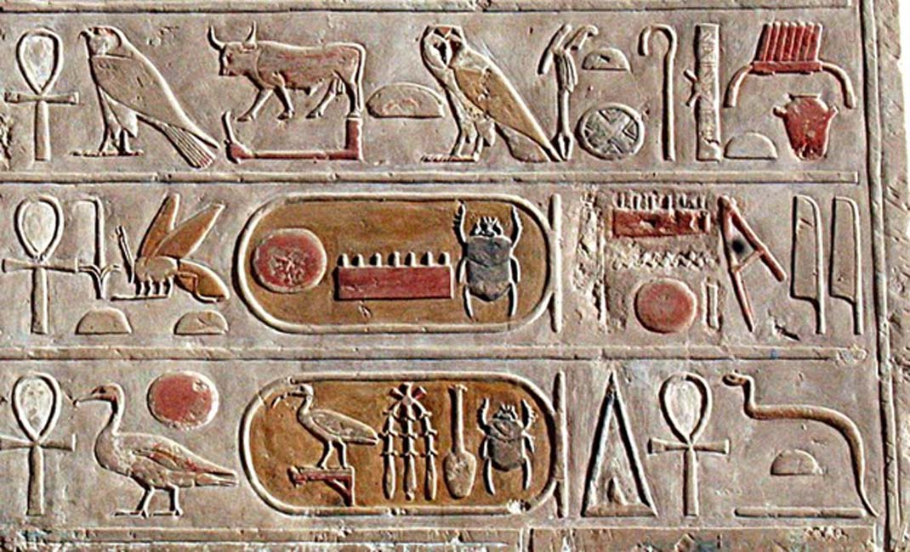 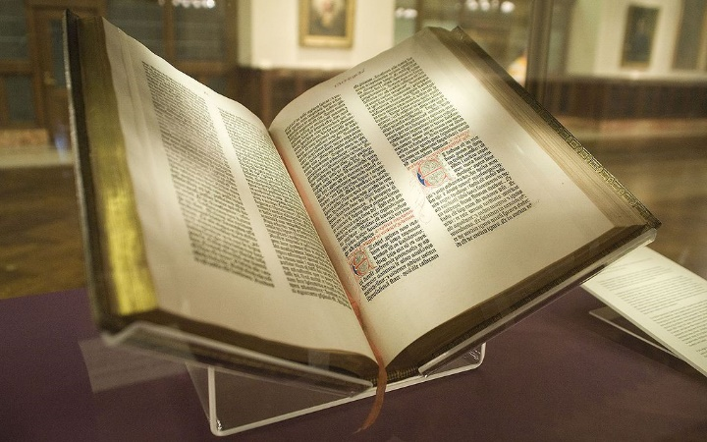 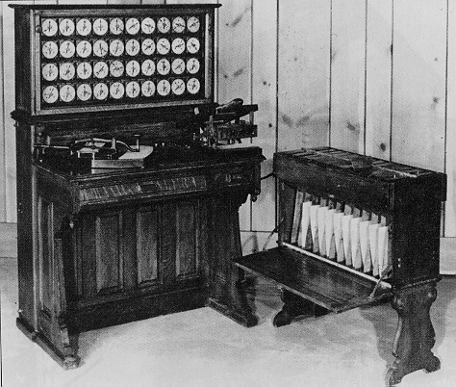 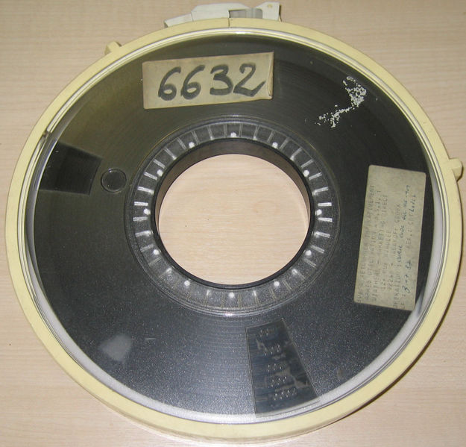

LINEA DEL TIEMPO DE LOS DATOS
xxxxxx
CINTA MAGNETICA
CODIFICACION
PAPIRO
PAPEL
PERGAMINO
INVENCION DE LA IMPRENTA
Posteriormente, en la década de los cincuenta se da origen a las cintas magnéticas, para automatizar la información y hacer respaldos. Esto sirvió para suplir las necesidades de información de las nuevas industrias. Y a través de este mecanismo se empezaron a automatizar información, con la desventaja de que solo se podía hacer de forma secuencial.
INTRODUCCIÓN
INVENCION DE LA ESCRITURA
En este momento la informacion que tenemos y vamos consiguiendo toma un salto gigantesco convirtiendo la informacion en datos haciendo que la búsqueda fuera rapida y eficaz apoyandose con máquinas que puede remplazar trabajo manual.
Generandose una base de datos
el uso de las bases de datos se desarrolló a partir de las necesidades de almacenar grandes cantidades de información o datos. Sobre todo, desde la aparición de las primeras computadoras, el concepto de bases de datos ha estado siempre ligado a la informática.
Nuestra principal herramienta de comunicación,
el lenguaje, al menos 400.000 a.C. años, antes del surgimiento de los humanos modernos, y el mismo habría sido utilizado por otros homínidos (como el neandertal o el denisovano).
Hace apenas poco más de 5.000 años surgió la escritura
comenzaron elaborando signos en forma de cuñas en piedras y en tablillas de arcilla
En 1450, el joye ro alemán, Johannes Gutenberg desarrolló un sistema colocar una plancha permitir la reproducción masiva de libros, facilitando el acceso y la universalización del conocimiento.
Antes de empezar tenemos tener en cuenta que datos hay existido desde hace muchos años, los datos que tenemos fuero creados por el conocimiento que hemos conseguido a pasar el tiempo los datos se magnificaron entonces para facilitar la informacion hemos decidimos almacenar todo el conocimiento que hemos obtenido para compartir o sencillamente utilizarlos para nosotros mismos.

400.000 a.C.
70.000 a.C.
70.000 a.C.
700 a.C.
1450 d.C.
1884
1950

INVENCION DE LA IMAGENES
EVOLUCION ESCRITURA
PRIMERA MAQUINA BASE DE DATOS

Los primeros intentos por comunicarse a través de imágenes (pictogramas, esculturas, tallas, petroglifos, pinturas rupestres) 70.000a.C. años y aunque hoy en día no sepamos con certeza qué querían decir sí sabemos que había una intención de comunicar.
En 1884 Herman Hollerith creó la máquina automática de tarjetas perforadas, siendo nombrado así el primer ingeniero estadístico de la historia. En esta época, los censos se realizaban de forma manual.
La escritura occidental evoluciono en el año 700 a. C pasando la informacion a nuevos elementos
(papiro, pergamino, papel, etc.).

